平均初婚年龄
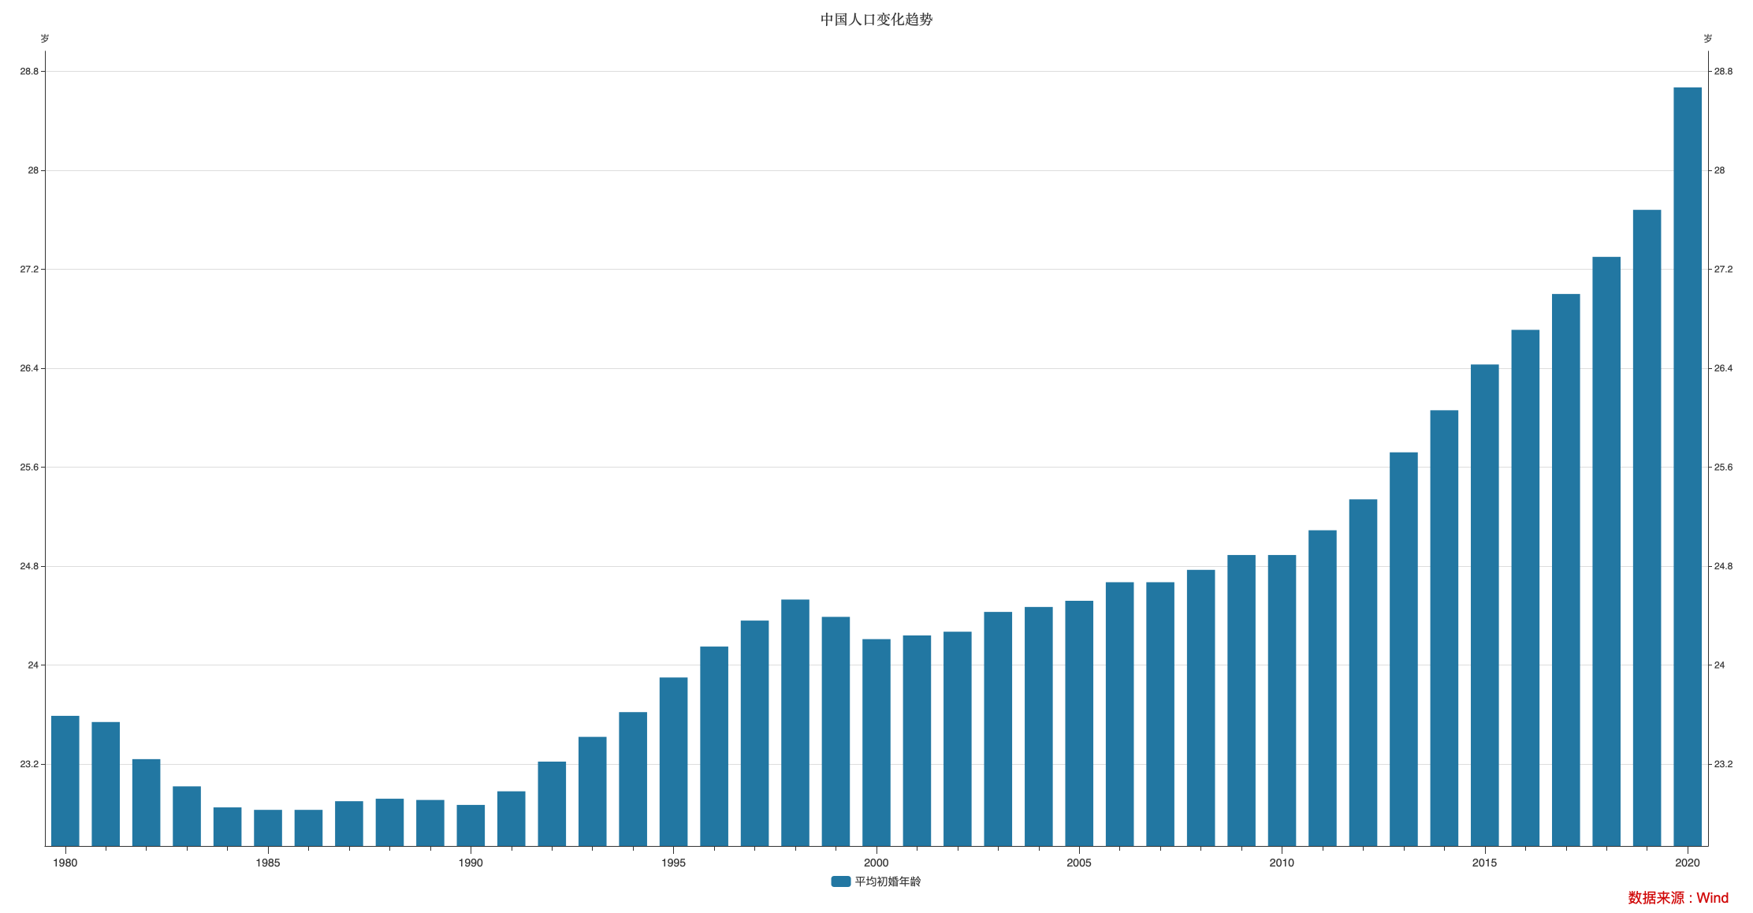

指标名称 | 平均初婚年龄
1980-12-31 | 23.59
1981-12-31 | 23.54
1982-12-31 | 23.24
1983-12-31 | 23.02
1984-12-31 | 22.85
1985-12-31 | 22.83
1986-12-31 | 22.83
1987-12-31 | 22.90
1988-12-31 | 22.92
1989-12-31 | 22.91
1990-12-31 | 22.87
1991-12-31 | 22.98
1992-12-31 | 23.22
1993-12-31 | 23.42
1994-12-31 | 23.62
1995-12-31 | 23.90
1996-12-31 | 24.15
1997-12-31 | 24.36
1998-12-31 | 24.53
1999-12-31 | 24.39
2000-12-31 | 24.21
2001-12-31 | 24.24
2002-12-31 | 24.27
2003-12-31 | 24.43
2004-12-31 | 24.47
2005-12-31 | 24.52
2006-12-31 | 24.67
2007-12-31 | 24.67
2008-12-31 | 24.77
2009-12-31 | 24.89
2010-12-31 | 24.89
2011-12-31 | 25.09
2012-12-31 | 25.34
2013-12-31 | 25.72
2014-12-31 | 26.06
2015-12-31 | 26.43
2016-12-31 | 26.71
2017-12-31 | 27.00
2018-12-31 | 27.30
2019-12-31 | 27.68
2020-12-31 | 28.67

数据来源：Wind

